RK
RENCANA KEGIATAN
DANA ALOKASI KHUSUS NONFISIK DANA PELAYANAN KEPARIWISATAAN TAHUN ANGGARAN 2021

OPD PENERIMA DAK |  | : Dinas Pariwisata Kabupaten Demak
JENIS |  | : DAK NON FISIK DANA PELAYANAN KEPARIWISATAAN TA 2021
BIDANG |  | : PARIWISATA
PAGU ALOKASI |  | : Rp. 862.578.000

NO. | MENU KEGIATAN |  | NOMOR | JENIS RINCIAN KEGIATAN | JENIS PEKERJAAN | METODE PENGADAAN BARANG/JASA | LOKASI KEGIATAN | VOLUME KEGIATAN | TARGET OUTPUT | KEBUTUHAN DANA
 |  |  |  |  |  |  | (Nama Desa ; Nama Kecamatan)
(1) | (2) |  | (3) | (4) | (5) | (6) | (7) | (8) | (9) | (10)
1. | Peningkatan Kapasitas Tata Kelola dan Kualitas Pelayanan Kebersihan, Keamanan dan Keselamatan di Destinasi Wisata |  | 2 | Pelatihan kebersihan lingkungan, sanitasi dan pengelolaan sampah di destinasi wisata | Nonfisik | Swakelola | Hotel Amantis, Desa Jogoloyo, Kec. Wonosalam | Satu tahap | 40 Orang | Rp123,225,300
 |  |  | 3 | Pelatihan keamanan dan keselamatan destinasi/daya tarik wisata | Nonfisik | Swakelola | Hotel Amantis, Desa Jogoloyo, Kec. Wonosalam | Satu tahap | 40 Orang | Rp123,226,200
 |  |  | 4 | Pelatihan mitigasi bencana di destinasi wisata | Nonfisik | Swakelola | Hotel Amantis, Desa Jogoloyo, Kec. Wonosalam | Satu tahap | 40 Orang | Rp123,225,300
 |  |  | 5 | Pelatihan tata kelola, bisnis, dan pemasaran (termasuk digitalisasi) destinasi pariwisata | Nonfisik | Swakelola | Hotel Amantis, Desa Jogoloyo, Kec. Wonosalam | Satu tahap | 40 Orang | Rp123,225,300
2 | Peningkatan Kapasitas Masyarakat Pariwisata dan Pelaku Usaha Pariwisata |  | 1 | Pelatihan peningkatan inovasi dan higienitas sajian kuliner di destinasi pariwisata | Nonfisik | Swakelola | Hotel Amantis, Desa Jogoloyo, Kec. Wonosalam | Satu tahap | 40 Orang | Rp123,225,300
 |  |  | 5 | Pelatihan pengelolaan usaha homestay/ pondok wisata | Nonfisik | Swakelola | Hotel Amantis, Desa Jogoloyo, Kec. Wonosalam | Satu tahap | 40 Orang | Rp123,225,300
 |  |  | 6 | Pelatihan pengelolaan desa wisata | Nonfisik | Swakelola | Hotel Amantis, Desa Jogoloyo, Kec. Wonosalam | Satu tahap | 40 Orang | Rp123,225,300
 |  |  |  |  |  |  | TOTAL KEBUTUHAN DANA |  |  | Rp862,578,000

Persetujuan dari Kementerian Pariwisata dan Ekonomi Kreatif dalam dokumen rencana kegiatan ini meliputi data atas: Menu Kegiatan, Rincian Paket Pekerjaan, Lokasi Kegiatan, Volume dan Satuan Kegiatan.
Adapun berkenaan dengan kebutuhan dana merupakan tanggung jawab dari Pemerintah Daerah.

 |  |  |  |  |  |  | Disetujui tanggal: November 2020

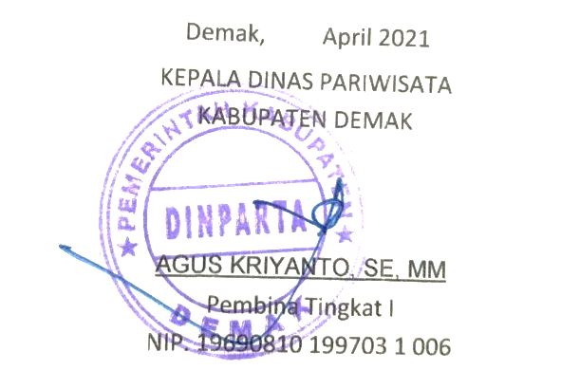
Pemerintah Daerah, |  |  |  |  |  |  | Pemerintah Pusat:
KEPALA DINAS PARIWISATA |  |  |  |  |  |  | Kemenparekraf/Baparekraf
KABUPATEN DEMAK |  |  |  |  |  |  | Koordinator Penganggaran Biro Perencanaan dan Keuangan

AGUS KRIYANTO, SE, MM
Pembina Tingkat I |  |  |  |  |  |  | Anggita Kiki Rahardiyanti
NIP. 19690810 199703 1 006 |  |  |  |  |  |  | NIP.19801231 200502 2 001

KETERANGAN:
Kolom (1) : |  | No. diisi dengan nomor Urut Menu Kegiatan (tidak usah diubah);
Kolom (2) : |  | Menu Kegiatan diisi sesuai menu kegiatan yang diatur dalam Petunjuk Teknis DAK NONFISIK DANA PELAYANAN KEPARIWISATAAN
Kolom (3) : |  | Nomor. diisi dengan nomor Urut Rincian Paket Pekerjaan (tidak usah diubah);
Kolom (4) : |  | Jenis Rincian Pekerjaan diisi dengan rincian pekerjaan yang terinci sesuai dengan rencana pekerjaan;
Kolom (5) : |  | Lokasi Kegiatan diisi dengan lokasi tempat pelaksanaan kegiatan, berupa: nama desa/distrik/kelurahan dan nama kecamatan
Kolom (6) : |  | Volume diisi besaran atas output kegiatan;
Kolom (7) : |  | Satuan diisi standar satuan atas output kegiatan;
Kolom (8) : |  | DAK Nonfisik diisi dengan jumlah kebutuhan dana yang bersumber dari alokasi DAK NonFisik 2020 sesuai Peraturan Presiden/Pagu di web djpk kemenkeu. Nilai dalam kolom "Total Kebutuhan Dana" harus sama dengan nilai pagu alokasi yang sudah tertulis di atas.

